租金案例
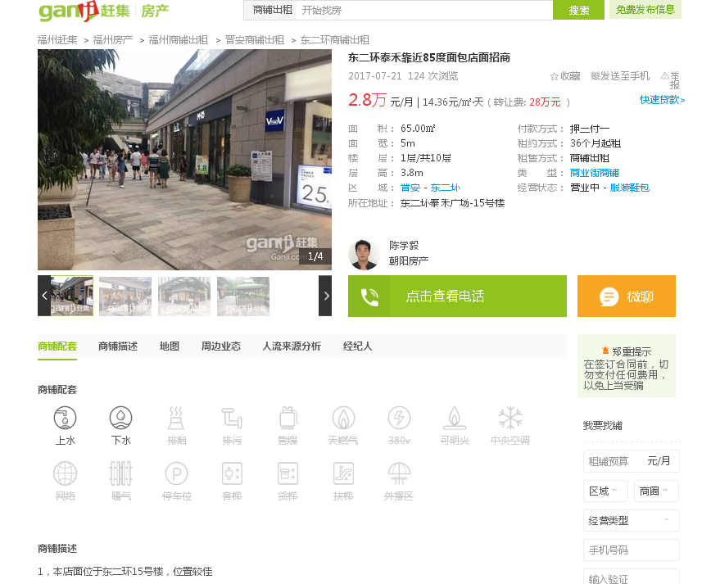

1 | 65 | 28000 | 14 | 15号楼
1 | 18 | 7000 | 13 | 15号楼
1 | 25 | 9000 | 12
1 | 45 | 14500 | 11
1 | 40 | 18000 | 15
1 | 20 | 8800 | 15 | 19#楼
 |  |  | #DIV/0!
 |  |  | #DIV/0!
 |  |  | #DIV/0!
1 | 50 | 9000 | 6 | 8号楼
1 | 60 | 230 | 7.7 | 10号楼
1 | 115 | 22000 | 6.4 | 5号楼
 |  |  | #DIV/0!
 |  |  | #DIV/0!
 |  |  | #DIV/0!
 |  |  | #DIV/0!
 |  |  | #DIV/0!
 |  |  | #DIV/0!
 |  |  | #DIV/0!
 |  |  | #DIV/0!
 |  |  | #DIV/0!
 |  |  | #DIV/0!
 |  |  | #DIV/0!

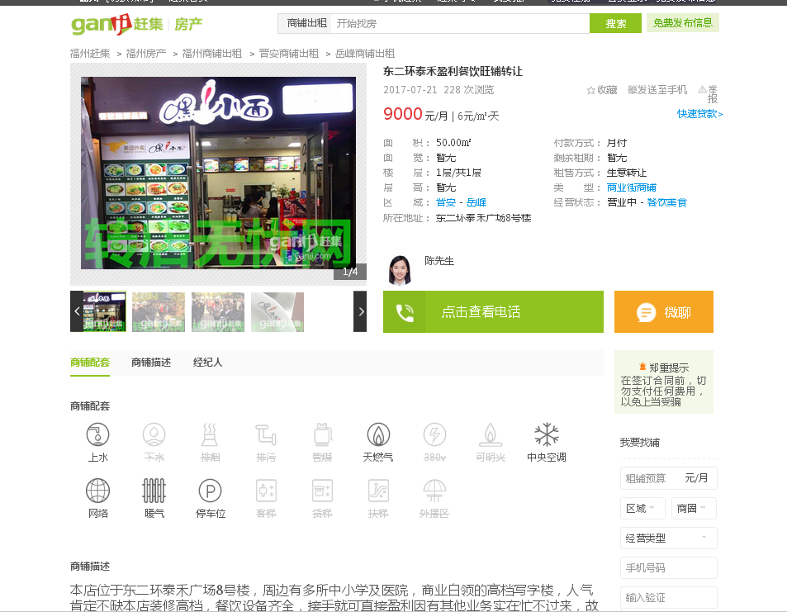

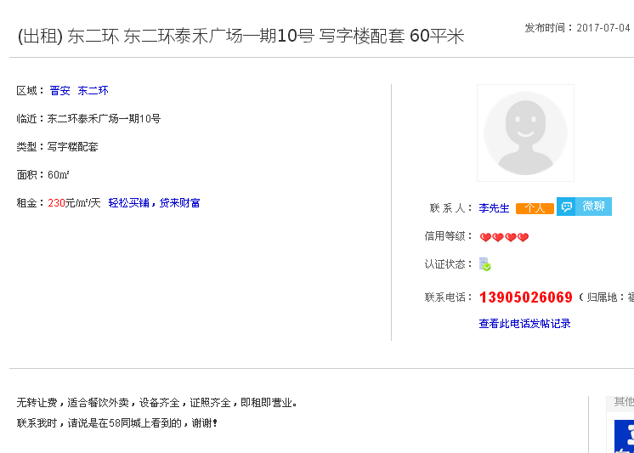

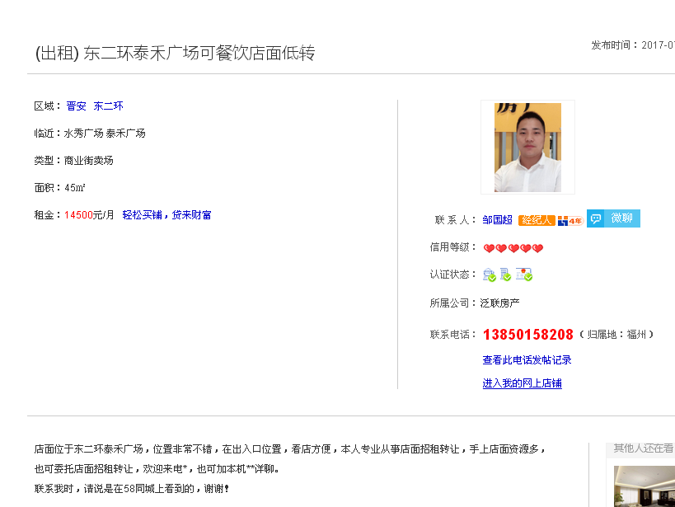

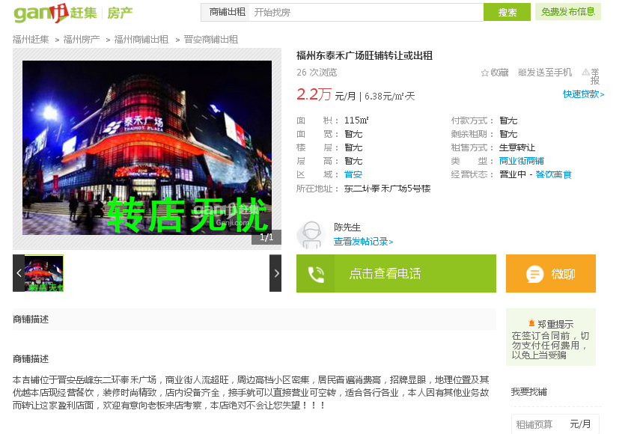

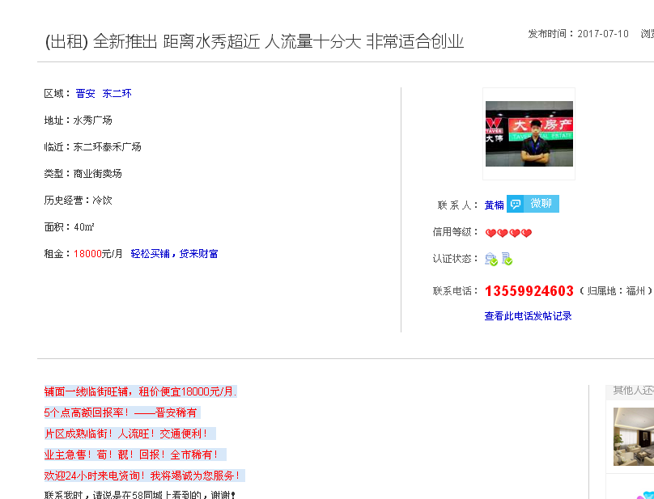

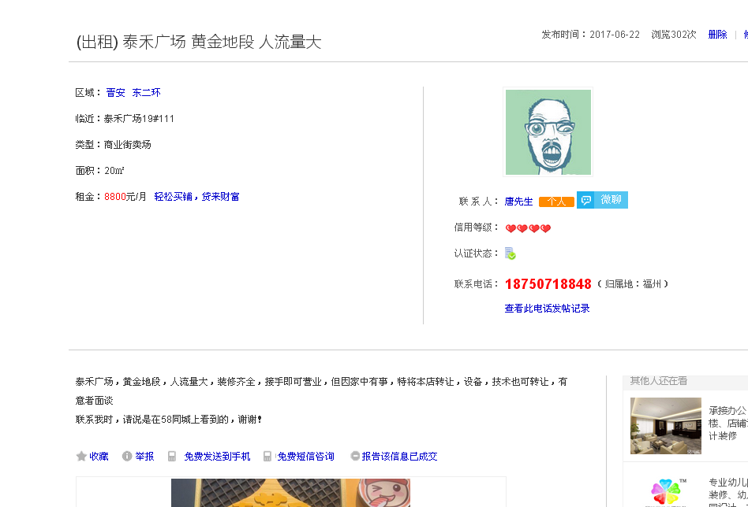

售价案例
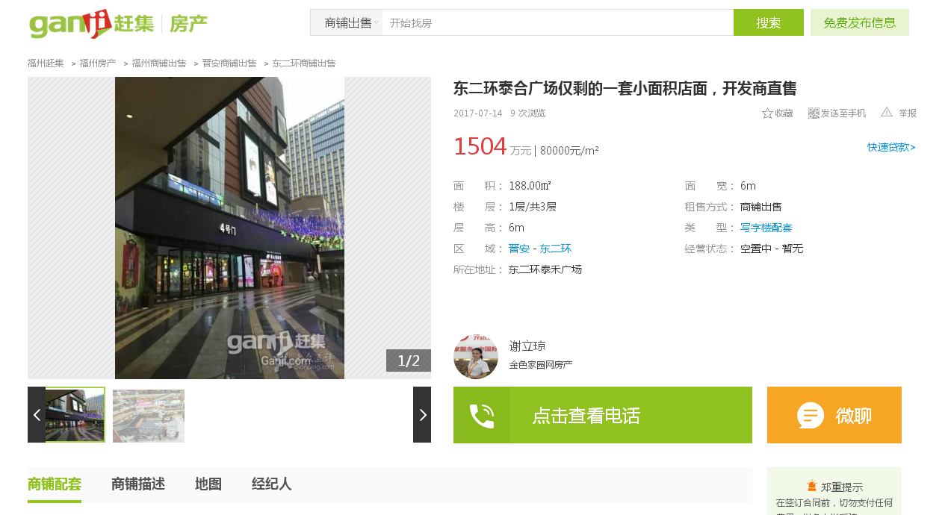
1 | 101 | 1160 | 114851 | 21#楼
1 | 100 | 1500 | 150000 | 13#
1 | 45 | 650 | 144444 | 15#楼
1 | 50 | 700 | 140000 | 19#
楼层
1 | 188 | 1504 | 80000
1 | 120 | 840 | 70000
1 | 60 | 900 | 150000
1 | 106 | 1108 | 104528
1 | 68 | 790 | 116176
1 | 500 | 3500 | 70000
1 | 200 | 3200 | 160000
1 | 90 | 1440 | 160000
2 | 51 | 350 | 68627 | 19#
1 | 110 | 1500 | 136364
1 | 50 | 700 | 140000
1至2层 | 101 | 480 | 47525

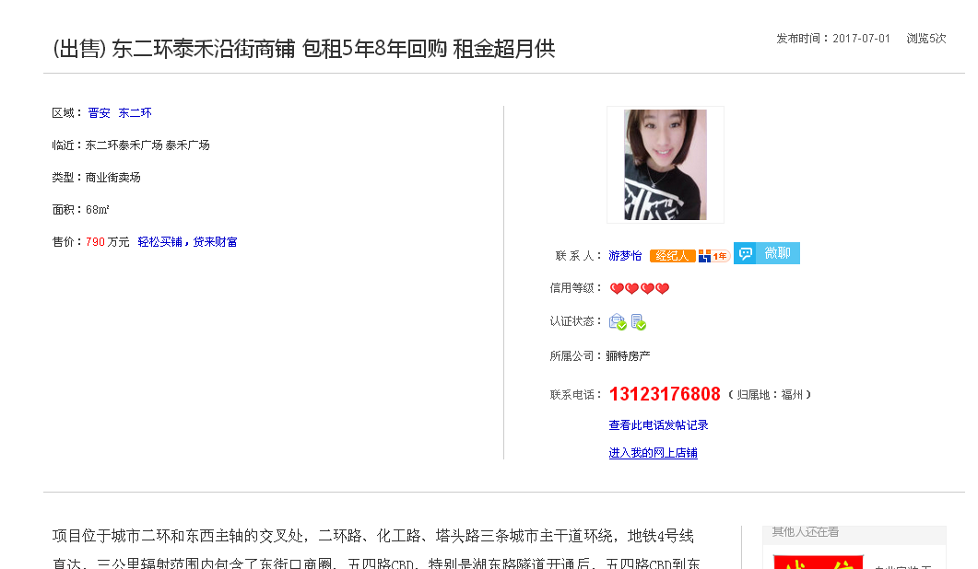

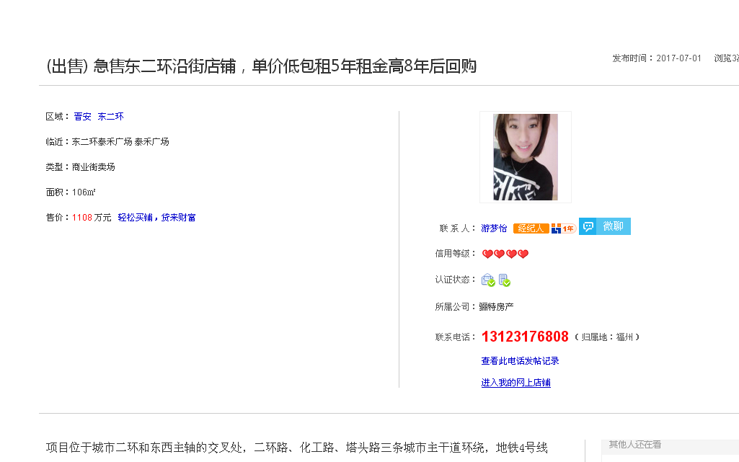

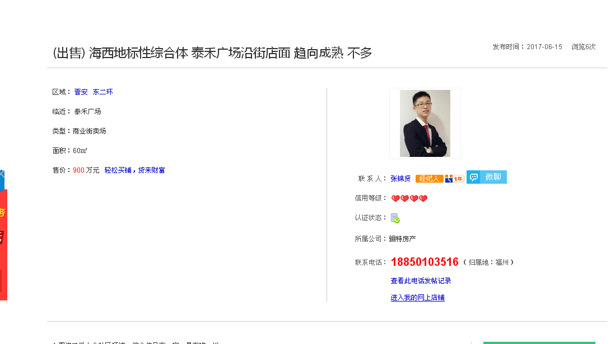

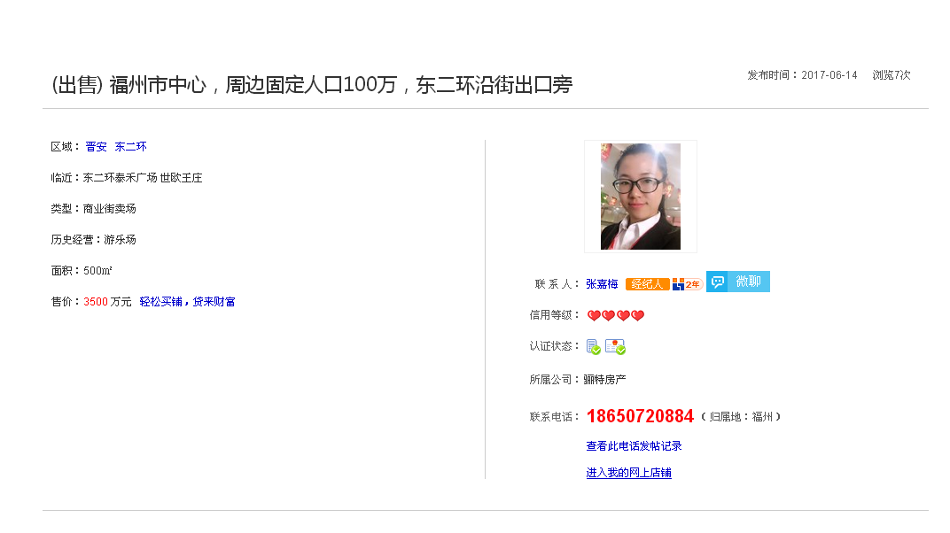

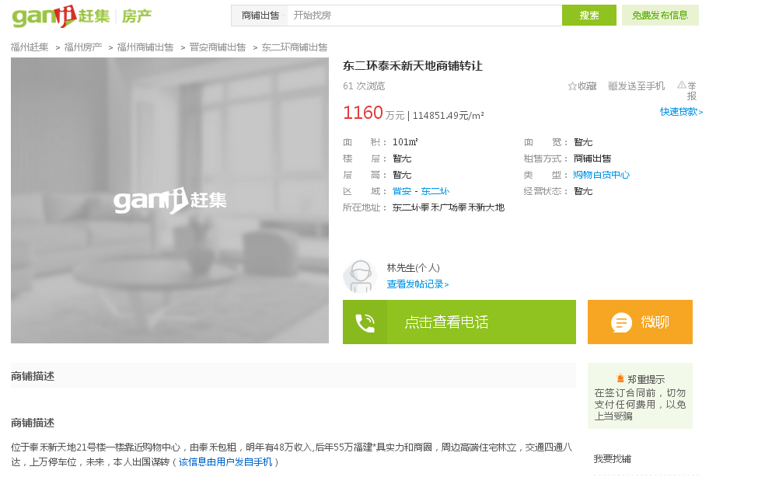

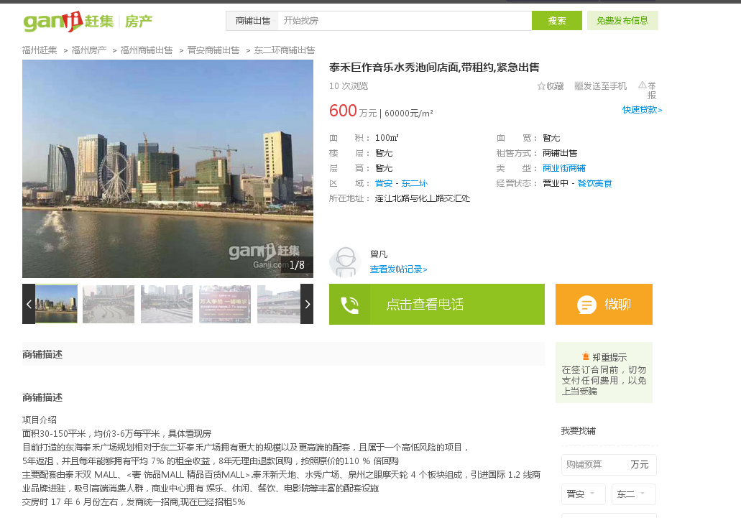

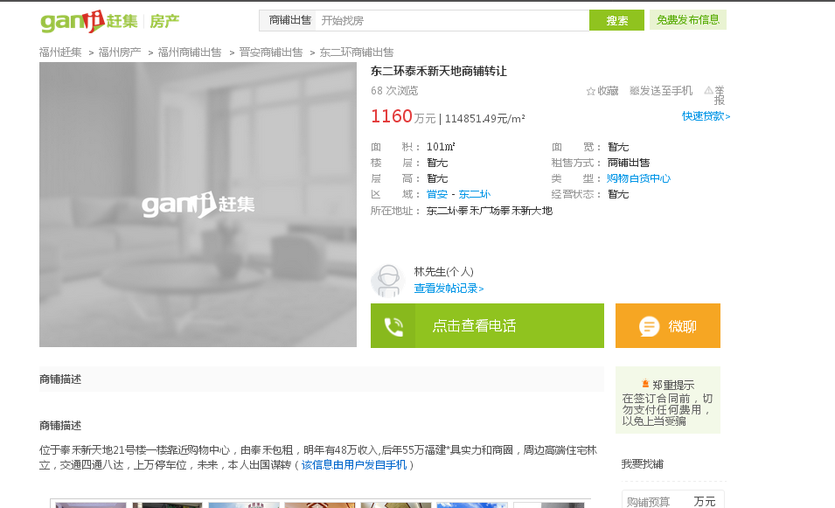

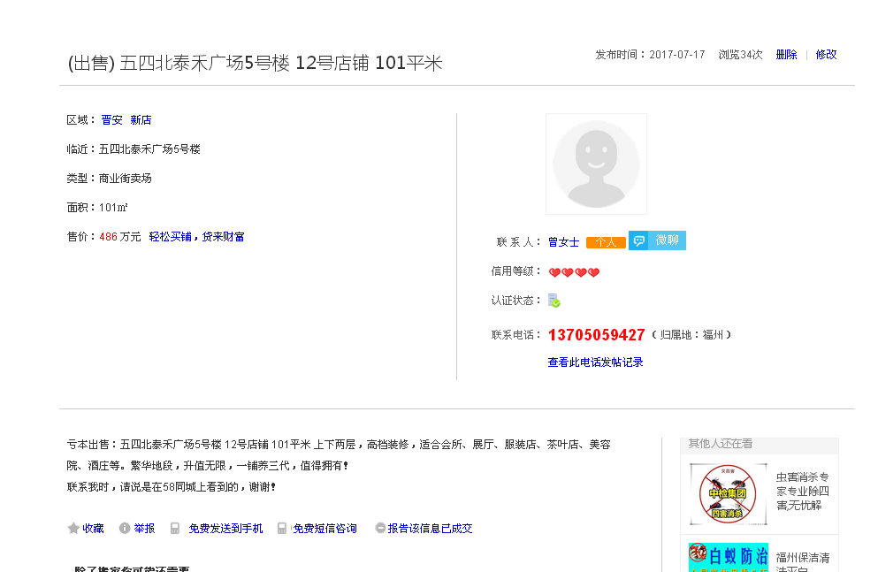

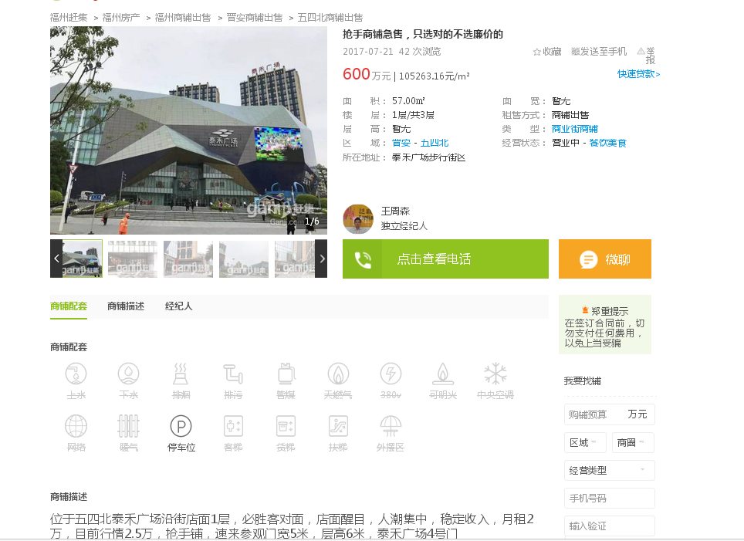

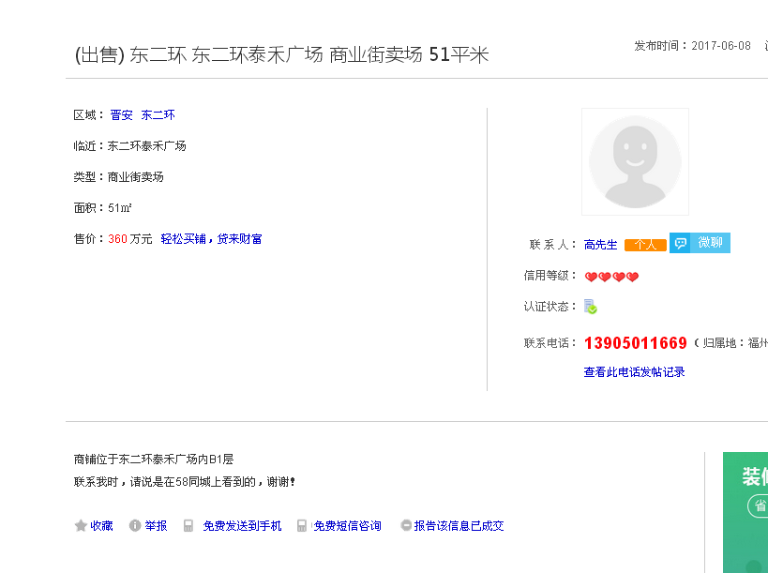

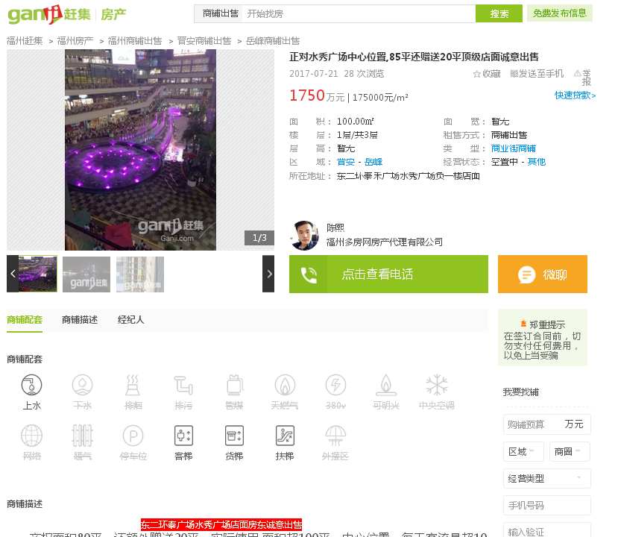

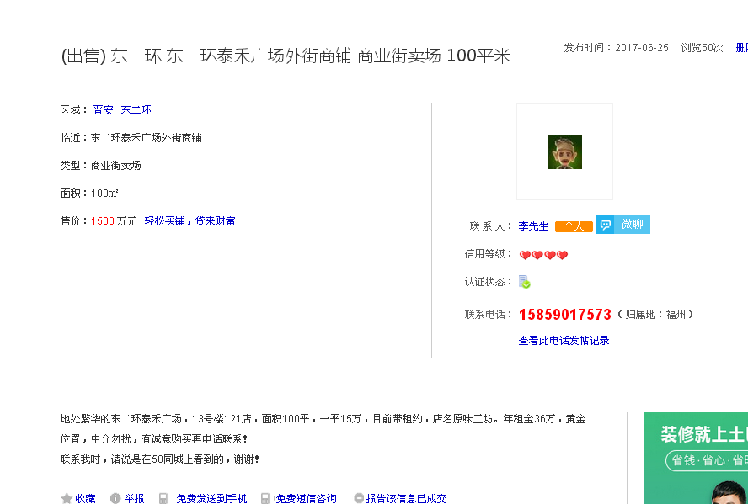

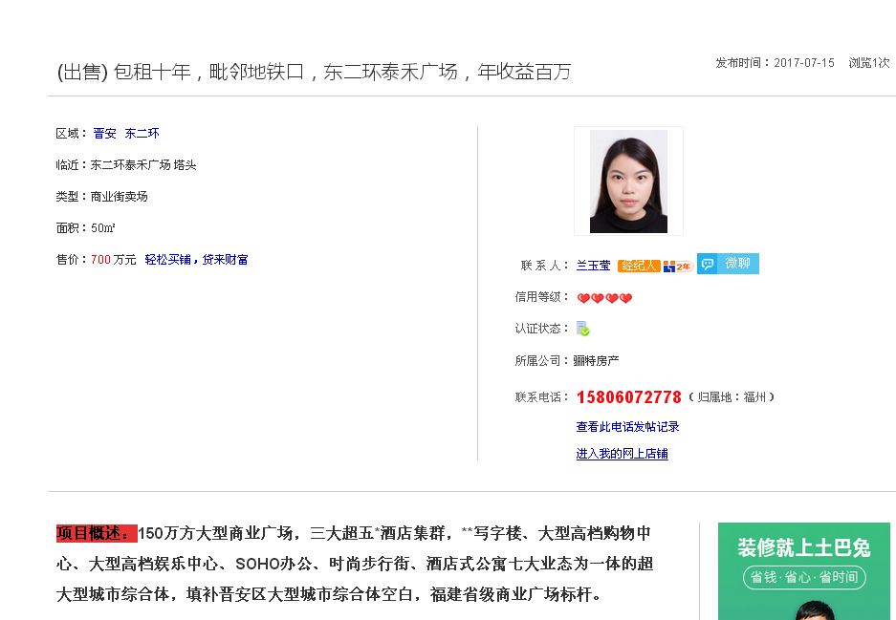

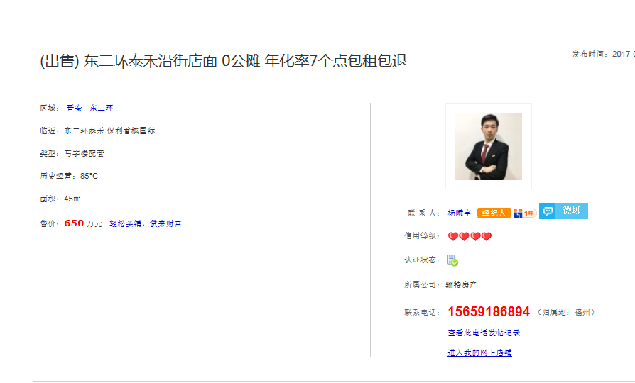

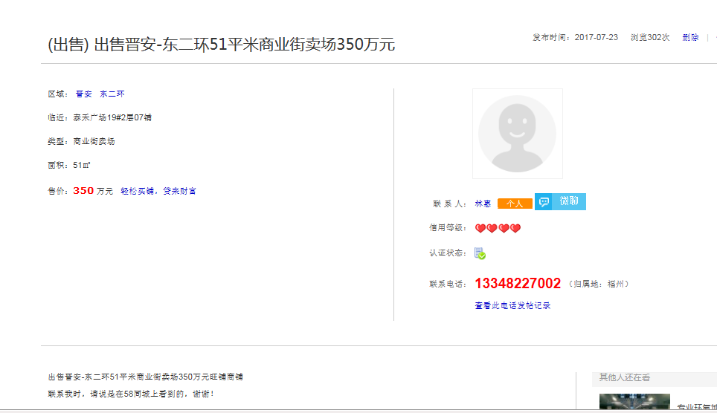

车库售价
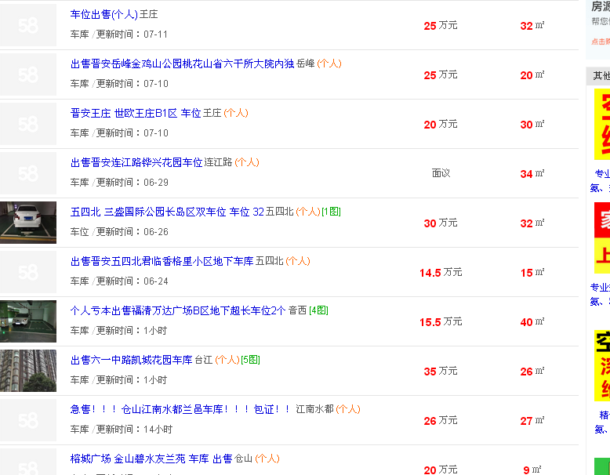
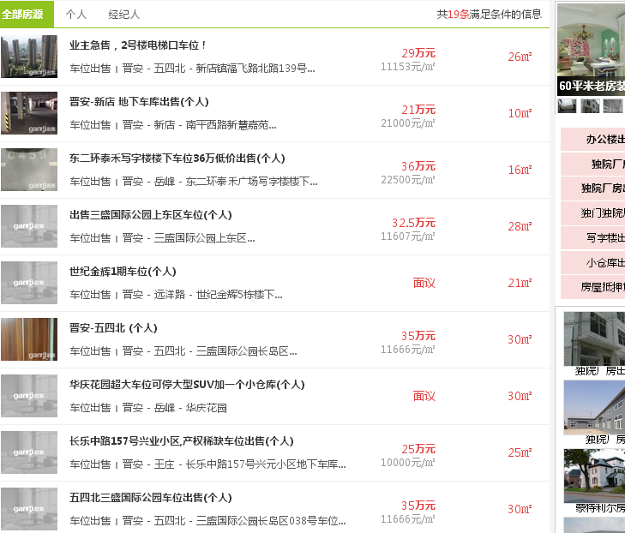

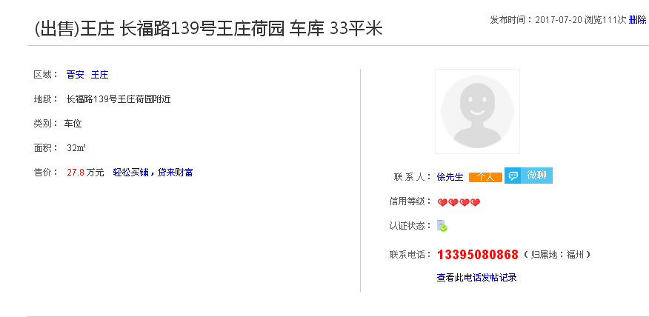

31

